采购 (2)
 |  | 河北光华荣昌汽车部件有限公司 采 购 申 请 单 |  |  |  |  |  |  | 编制 |  | 审核 |  | 审定 |  | 批准

申购部门：制造部 |  |  |  |  | 申购类型： 周期采购 紧急采购 |  |  |  |  |  | 申购时间：2022年7月14日
序号 | 物料编码 | QAD编码 | 物料名称 | 规格型号 | 生产计划 |  | 现存库存 |  | 申购 |  |  | 物品用途 | 要求到货时间 | 直接/间接物料 | 备注
 |  |  |  |  | 日销耗量 （单位） | 月需求量 （单位） | 剩余数量 （单位） | 可使用周期（天） | 申购数量 （单位） | 总价预估（元） | 可使用周期（天）
1 | / | / | 凡士林 | 医用 |  | 15 | 1 | 3 | 20瓶 | 200 | 30 | 润滑枪头 | 7.21 | 直接物料 | 发泡车间
2 | / | / | 剪边机 |  |  |  | 0 |  | 2把 | 1400 | 180 | 修剪泡沫 | 7.28 | 直接物料
3 | / | / | 气管 |  |  |  | 0 |  | 100米 | 100 | 120 | 连接模具 | 7.28 | 直接物料
4 | / | / | 剪边机刀架 |  |  |  | 0 |  | 4个 | 200 | 长期 | 修剪泡沫 | 7.28 | 直接物料
5 | / | / | 剪边机刀片 |  |  |  | 0 |  | 20片 | 50 | 120 | 修剪泡沫 | 7.28 | 直接物料
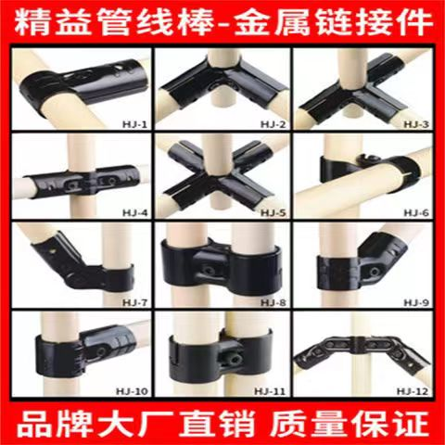
6 | / | / | 袖标 |  |  |  | 0 |  | 140 | 280 | 长期 | 一线员工佩戴 | 7.18 | 间接物料
7 | / | / | 精益管连接件 （需含匹配螺丝螺母 数量共计360*2=720个） | HJ-1 | 0 |  | 0 |  | 500 | 1500 | 长期 | 制作精益架子 | 7.18 | 间接物料 | 王楠现场审核提出
8 | / | / |  | HJ-2 | 0 |  | 0 |  | 500 | 1500 | 长期 |  | 7.18 | 间接物料
9 | / | / |  | HJ-3 | 0 |  | 0 |  | 500 | 1500 | 长期 |  | 7.18 | 间接物料
10 | / | / |  | HJ-4 | 0 |  | 0 |  | 500 | 1500 | 长期 |  | 7.18 | 间接物料
11 | / | / |  | HJ-10 | 0 |  | 0 |  | 500 | 1500 | 长期 |  | 7.18 | 间接物料
12 | / | / | 衣架 |  | 0 |  | 0 |  | 240 | 240 | 长期 | 间接 | 7.18 | 间接物料 | 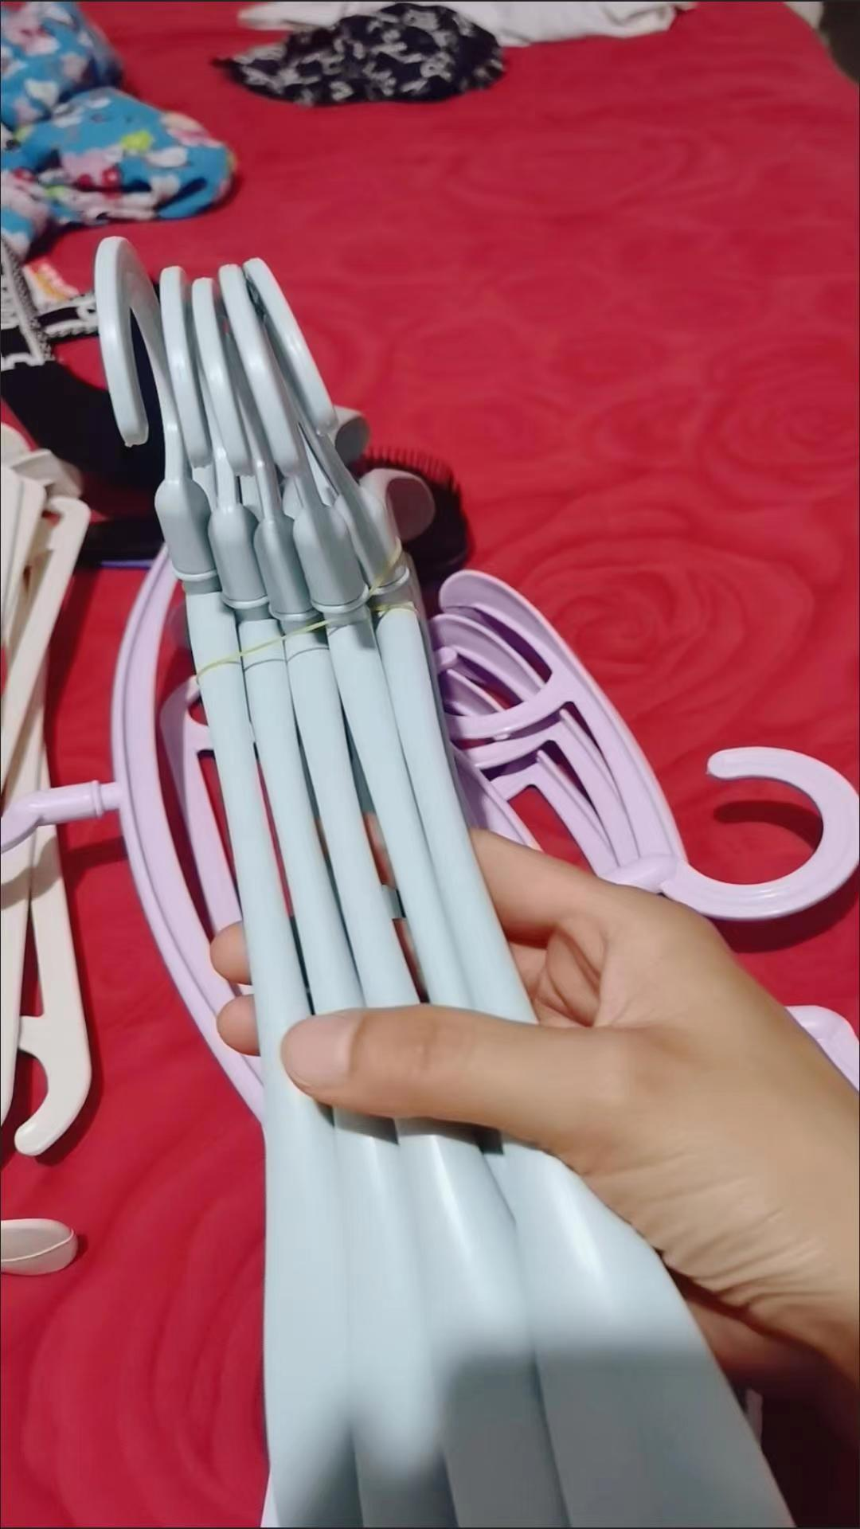 根据最大日产能匹配
13 | / | / | 无线鼠标 |  | 0 |  | 0 |  | 2 | 80 | 长期 | 线体鼠标更换 | 7.21 | 间接物料
备注 | 本申请单一式三联: 仓库第一联 采购第二联 统计第三联
表单No.GR-42-01-01（B/0） A4(210mm×297mm)

Sheet2
 |  | 河北光华荣昌汽车部件有限公司 采 购 申 请 单 |  |  |  |  |  |  |  | 编制 |  | 审核 |  | 审定 |  | 批准
 |  |  |  |  |  |  |  |  |  | 耿晓朋

申购部门：制造部 |  |  |  |  | 申购类型： |  |  |  |  |  |  | 申购时间： 2022 年 7 月 29 日
 |  |  |  |  |  |  |  | 周期采购 |  | 紧急采购

序号 | 物料编码 | QAD编码 | 物料名称 | 规格型号 | 生产计划 |  | 现存库存 |  |  | 申购 |  |  | 物品用途 | 要求到货 时间 | 直接/间接物料 | 备注
 |  |  |  |  | 日销耗量 （单位） | 月需求量 （单位） | 剩余数量 （单位） |  | 可使用周期（天） | 申购数量 （单位） | 总价预估（元） | 可使用周期（天）
1 | / | / | 地标线油漆 | 黄漆（1桶/20Kg） | 0 | 2桶 | 0 |  | 0 | 3桶 | 750元 | 7天 | 车间做地标线 | 2022-08-03 | 间接物料 | 焊接车间
2 | / | / | 自喷漆 | 黑色（208g) | 0 | 12瓶/箱 | 0 |  | 0 | 1箱 |  | 7天 | 修件 | 2022-08-03 | 间接物料
3 | / | / | 油漆稀释剂 | 2.5Kg | 0 | 1桶 | 0 |  | 0 | 3桶 | 60元 | 7天 | 车间做地标线 | 2022-08-03 | 间接物料
4 | / | / | 刷漆滚筒刷 | 9寸 | 0 | 6 | 0 |  | 0 | 6个 | 60 | 7天 | 车间做地标线 | 2022-08-03 | 间接物料
5 | / | / | 刷漆滚筒头 | 9寸 | 0 | 6 | 0 |  | 0 | 6个 | 20 | 7天 | 车间做地标线 | 2022-08-03 | 间接物料
6 | / | / | 美纹纸胶带 | 1.8Cm宽 | 0 | 1箱 | 0 |  | 0 | 1箱 | 80 | 7天 | 车间做地标线 | 2022-08-03 | 间接物料
7 | / | / | 开关按钮 |  | / | / | / |  | / | 2个 | 40 | 长期 | 生产使用，控制平衡吊 | 2022-08-03 | 间接物料 | 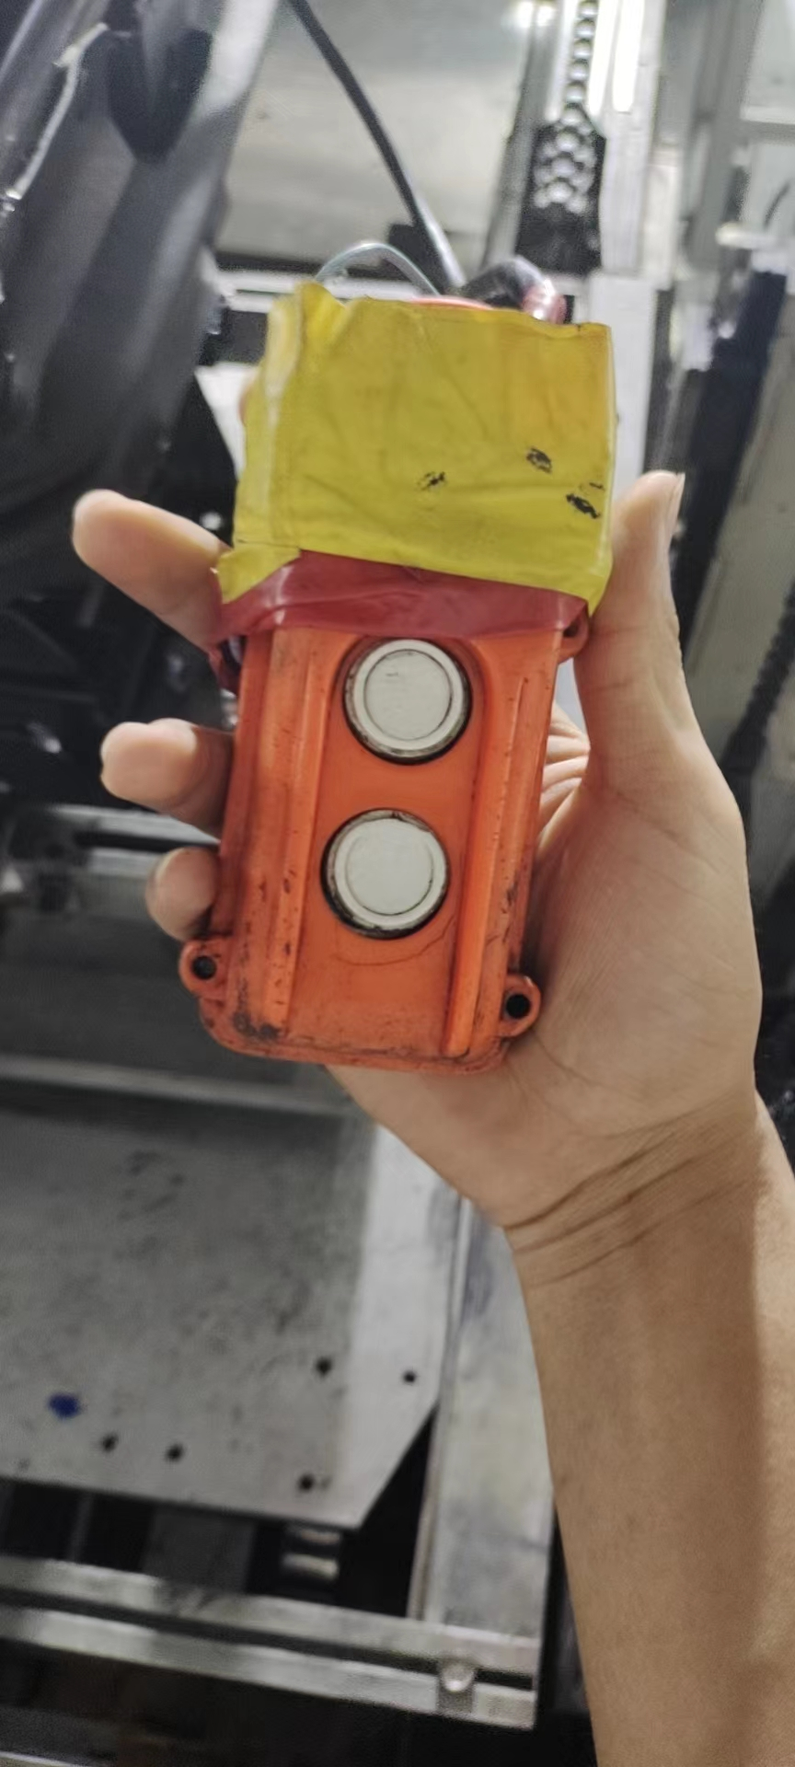
8 | / | / | T25枪头 | 长10cm | / | / | / |  | / | 20根 | 60 | 半年 | 打螺丝 | 2022-08-03 | 间接物料 | 长度务必10CM
9 | / | / | 大剪子 |  | / | / | / |  | / | 3个 | 45 | 长期 | 车间修面套 | 2022-08-03 | 间接物料
10 | / | / | 扁口钳 | 6寸 | / | / | / |  | / | 3个 | 30 | 长期 | 剪扎带 | 2022-08-03 | 间接物料
11 | / | / | 橡胶锤 | 中号 总长34cm | / | / | / |  | / | 1个 | 40 | 长期 | H6生产使用 | 2022-08-03 | 间接物料
12 | / | / | 角度仪 |  | / | / | / |  | / | 1个 | 159 | 长期 | 奥杰装配座椅角度全检 | 2022-08-03 | 间接物料 | 设计要求
13 | / | / | 激光测温枪 |  | / | / | / |  | / | 1个 | 120 | 长期 | 轻卡减震座垫温度全检 | 2022-08-03 | 间接物料 | 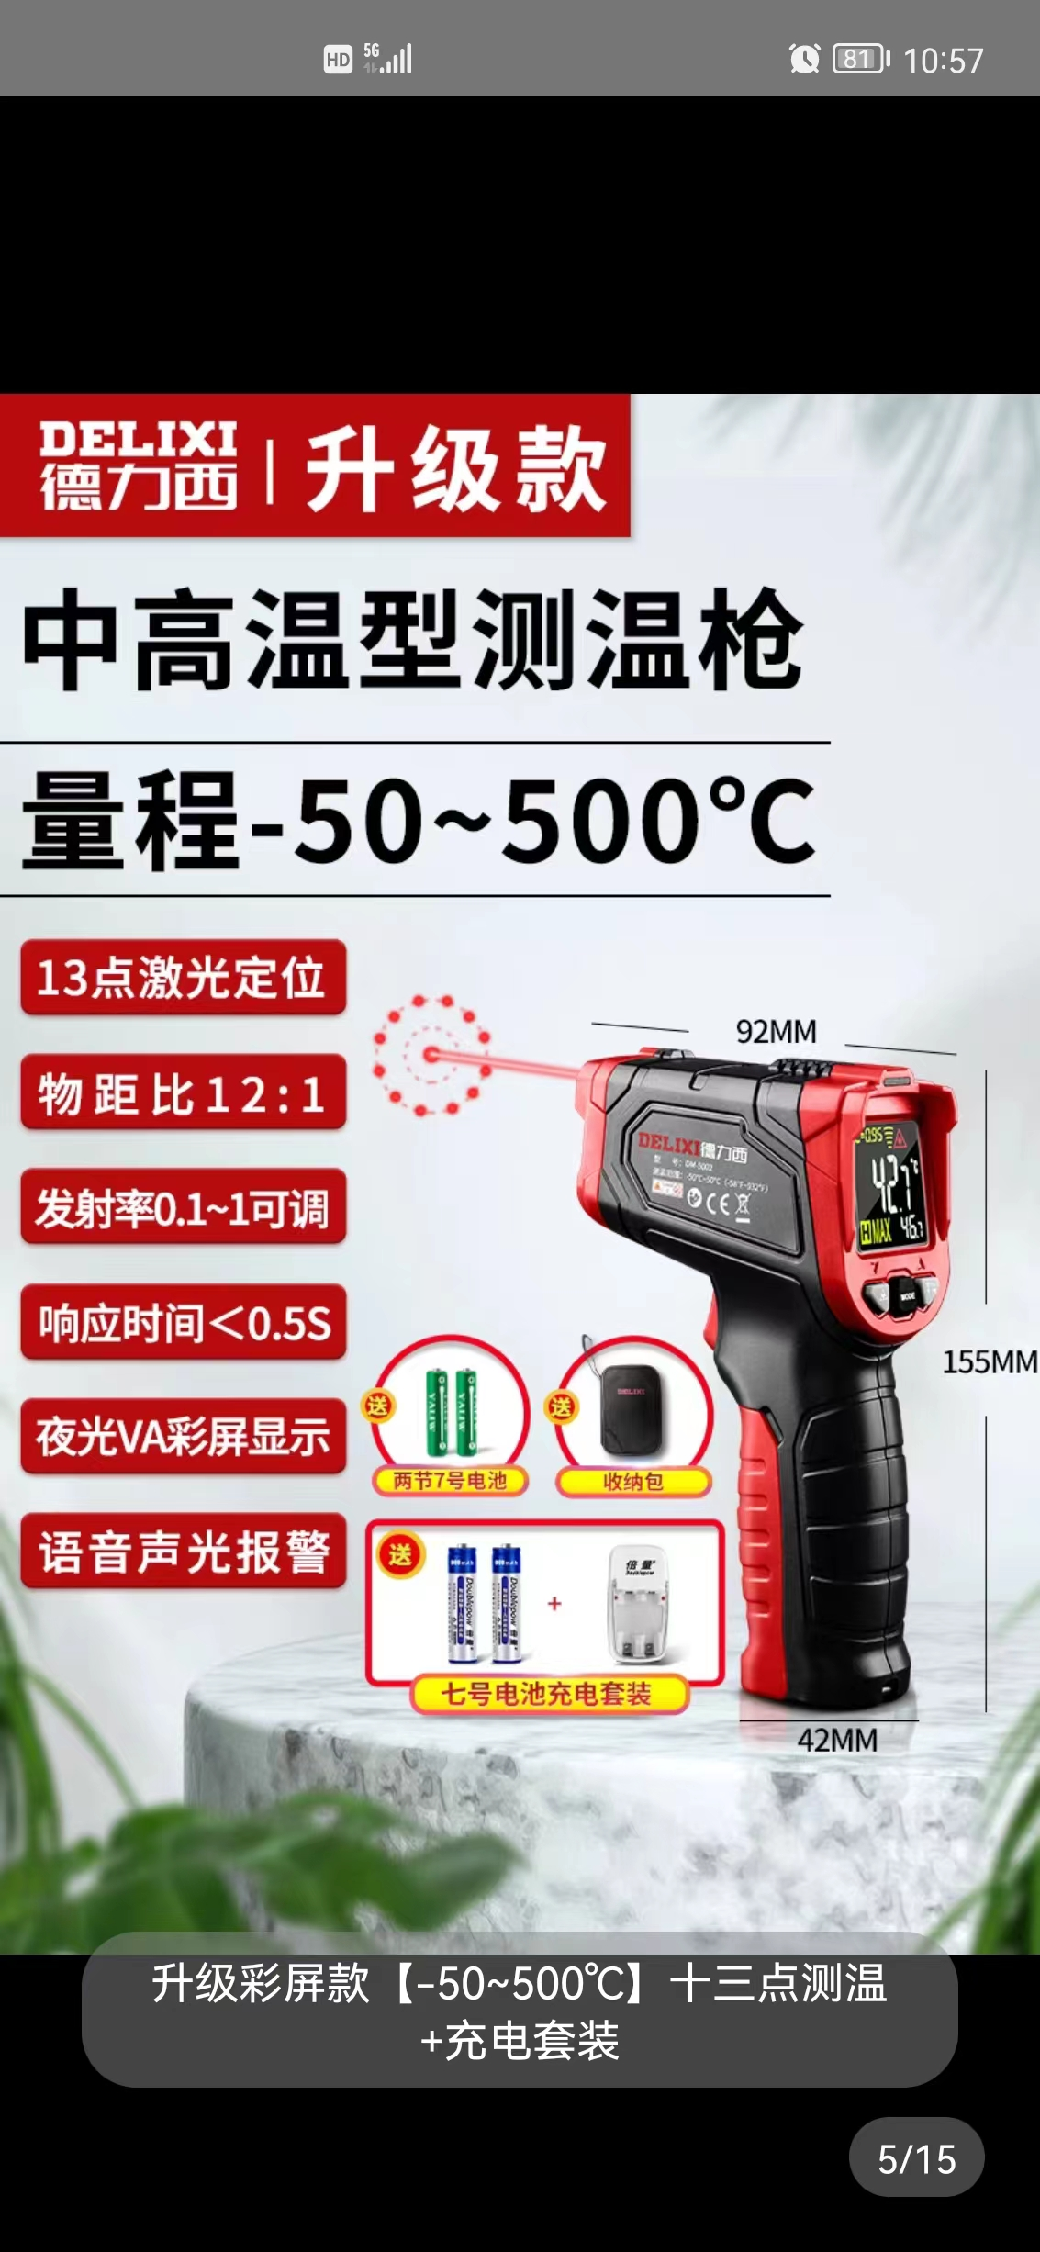 主机厂要求
备注 | 本申请单一式三联: 仓库第一联 采购第二联 统计第三联
表单No.GR-41-02-01(A/1) A4(210mm×297mm)

Sheet7
 |  | 河北光华荣昌汽车部件有限公司 采 购 申 请 单 |  |  |  |  |  |  | 编制 |  | 审核 |  | 审定 |  | 批准
 |  |  |  |  |  |  |  |  | 米芝霖

申购部门：制造部 |  |  |  |  | 申购类型： 周期采购 紧急采购 |  |  |  |  |  | 申购时间：2022.8.15
序号 | 物料编码 | QAD编码 | 物料名称 | 规格型号 | 生产计划 |  | 现存库存 |  | 申购 |  |  | 物品用途 | 要求到货时间 | 直接/间接物料 | 备注
 |  |  |  |  | 日销耗量 （单位） | 月需求量 （单位） | 剩余数量 （单位） | 可使用周期（天） | 申购数量 （单位） | 总价预估（元） | 可使用周期（天）
1 | 5101.01 |  | 电动扳手 | 168VF18800mA |  |  | 0 | / | 1把 | ￥288.00 | 1年 | 设备维保 /挂具拆装 | 2022.08.20 | 间接 | 德国爱瑞德锂电电动扳 （二电一充）
2 | 5101.01 |  | 可充电LED手提灯 | Warsun H9002 工业级防爆 |  |  | 0 | / | 1个 | ￥88.00 | 1年 | 晚上现场设备巡检 | 2022.08.20 | 间接 | 沃尔森
3 | 5101.01 |  | 5寸6孔打磨砂纸 | 600目 |  |  | 0 | / | 5盒 | ￥195.00 | 半年 | 设备维保 /返修 | 2022.08.20 | 间接
4 | 5101.01 |  | 打磨砂纸 | 1000目 |  |  | 0 | / | 5盒 | ￥105.00 | 150天 | 设备维保 /返修 | 2022.08.20 | 间接
5 | 5102.01 |  | 自喷漆 | 亚光 |  |  | 5瓶 | 5天 | 2箱 | ￥200.00 | 1个月 | 返修 | 2022.08.20 | 间接
 | 5102.01 |  | 气动打磨机 | 5英寸125mm AS3717 |  |  | 1 | 365 | 3个 | ￥600.00 | 1年 | 设备维护 | 2022.08.20 | 间接 | 卡夫威尔
 | 5102.01 |  | 脱漆剂 | ST-9001 |  |  | 10 | 30 | 10桶 | ￥4,500.00 | 1个月 | 生产消耗 挂具除漆 | 2022.08.20 | 间接 | 沈阳瑞驰
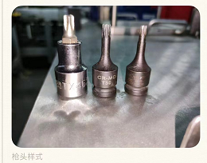
6 |  |  | 手动打包器 |  |  |  |  |  | 1个 | ￥100.00 | 1年 | 打包使用 | 2022.08.20 | 间接 | 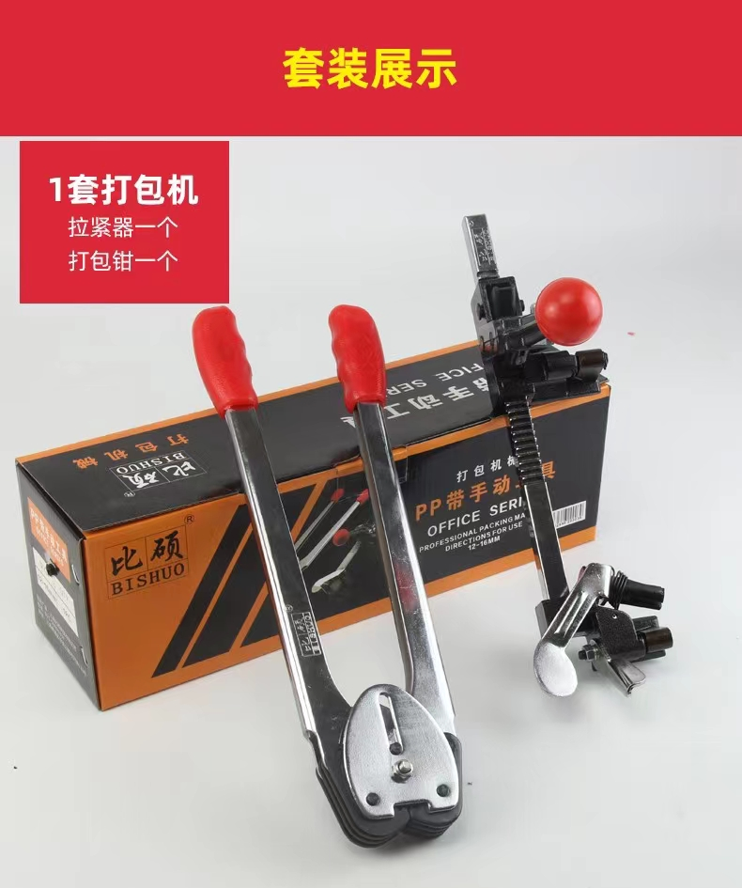
7 |  |  | 内六角花型枪头 短款 | T25 |  |  |  |  | 10个 | ￥20.00 | 1个月 | 生产使用 | 2022.08.20 | 直接
8 |  |  |  | T30 |  |  |  |  | 5个 | ￥18.00 | 1个月 |  | 2022.08.20 | 直接
9 |  |  |  | T45 |  |  |  |  | 5个 | ￥20.00 | 1个月 |  | 2022.08.20 | 直接
10 |  |  | 套头 | #16 |  |  |  |  | 20个 | ￥72.00 | 2个月 |  | 2022.08.20 | 直接
 |  |  | 套头#14 | 长150mm |  |  |  |  | 10个 | ￥40.00 | 2个月 |  | 2022.08.20 | 直接
 |  |  | 套头#14 | 长100mm |  |  |  |  | 10个 | ￥40.00 | 2个月 |  | 2022.08.20 | 直接
 |  |  | 十字批头 | 100mm |  |  |  |  | 500根 | ￥100.00 | 2个月 |  | 2022.08.20 | 直接
 |  |  |  | 长150mm |  |  |  |  | 50根 | ￥200.00 | 45天 |  | 2022.08.20 | 直接
11 |  |  | 内六角花型扳子 | 套装 |  |  |  |  | 1套 | ￥30.00 | 长期 | 生产使用 | 2022.08.20 | 直接 | 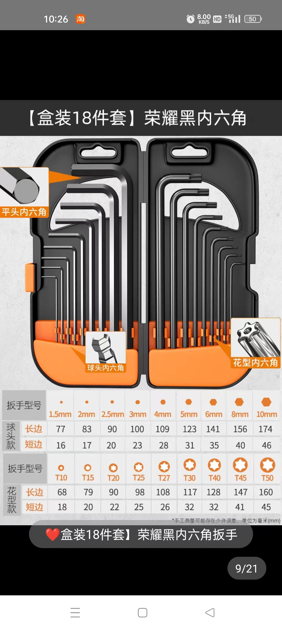
12 |  |  | 大剪子 |  |  |  |  |  | 5 | ￥75.00 | 长期 | 生产使用 | 2022.08.20 | 直接 | 座椅重卡线2把，B40线2把，K1线
13 |  |  | 尖嘴钳 | 6寸 |  |  |  |  | 2 | ￥60.00 | 长期 | 上卡簧及弹簧 | 2022.08.20 | 直接
备注 | 本申请单一式三联: 仓库第一联 采购第二联 统计第三联
表单No.GR-42-01-01（B/0） A4(210mm×297mm)

8.25
 |  | 河北光华荣昌汽车部件有限公司 采 购 申 请 单 |  |  |  |  |  |  | 编制 |  | 审核 |  | 审定 |  | 批准
 |  |  |  |  |  |  |  |  | 米芝霖

申购部门：制造部 |  |  |  |  | 申购类型： 周期采购 紧急采购 |  |  |  |  |  | 申购时间：2022.8.22
序号 | 物料编码 | QAD编码 | 物料名称 | 规格型号 | 生产计划 |  | 现存库存 |  | 申购 |  |  | 物品用途 | 要求到货时间 | 直接/间接物料 | 备注
 |  |  |  |  | 日销耗量 （单位） | 月需求量 （单位） | 剩余数量 （单位） | 可使用周期（天） | 申购数量 （单位） | 总价预估（元） | 可使用周期（天）
1 |  | 喷涂车间 | 一体式LED灯管 | 欧普T5白光0.6米/8W | / | / | 0 | / | 20支 | ￥360.00 | 60 | 通道照明 | 2022-09-30 | 间接物料 | 参观通道照明
2 |  |  | 一体式LED灯管 | 欧普T5白光1米/14W | / | / | 0 | / | 40支 | ￥840.00 | 30 | 车间照明 | 2022-09-30 | 间接物料 | 车间照明
3 |  |  | 高温链条油 | 美孚1#75W-90 | 1/8瓶 | 4瓶 | 0 | / | 8瓶 | ￥560.00 | 60 | 链条润滑 | 2022-09-15 | 直接物料
4 |  |  | 偏心锁 | 18*16锌合金+钥匙通开 | / | / | 0 | / | 50个 | ￥100.00 | 30 | 车间净化 | 2022-09-15 | 间接物料
5 |  |  | 磁石 | 20*10*3mm长方形 | / | / | 0 | / | 100个 | ￥135.00 | 30 | 车间净化 | 2022-09-20 | 间接物料
6 |  |  | 3M抛光机 | 7403 | / | / | 0 | / | 4把 | ￥15,000.00 | 300 | 抛光产品 | 2022-09-10 | 直接物料 | 改善会议确定项
7 |  |  | 落地防爆风扇 | 达达调速款FB-750 落地式220V | / | / | 0 | / | 2个 | ￥1,400.00 | 30 | 产品强冷 | 2022-09-08 | 间接物料
8 |  |  | 壁式防爆风扇 | 达达调速款FB-750 壁式220V | / | / | 0 | / | 2个 | ￥1,200.00 | 30 | 产品强冷 | 2022-09-08 | 间接物料 | 改善会议确定项
9 |  |  | 玻璃水 | O-quick PHASE CLEANER 500ml | 1/4瓶 | 6瓶 | 0 | / | 6瓶 | ￥280.00 | 30 | 保养 | 2022-09-15 | 间接物料
 |  |  | 六角 | 公制/英制高硬度S2标准平头9件套+助力杆 | / | / | 0 | / | 2套 | ￥35.00 | 300 | 保养 | 2022-09-15 | 间接物料
10 |  |  | 扳手 | 工业级高碳钢薄型2.8mm厚12#14#2个 | / | / | 0 | / | 2把 | ￥25.00 | 300 | 保养 | 2022-09-15 | 间接物料
11 |  | 底座模块化 | 一体式LED灯管 | 欧普T5白光0.6米/8W | / | / | 0 | / | 3支 | ￥48.00 | 60 | 质量检验台照明 | 2022-09-30 | 间接物料
12 |  |  | 一体式LED灯管 | FSL/36W | / | / | 0 | / | 20支 | ￥360.00 | 60 | 车间照明 | 2022-09-15 | 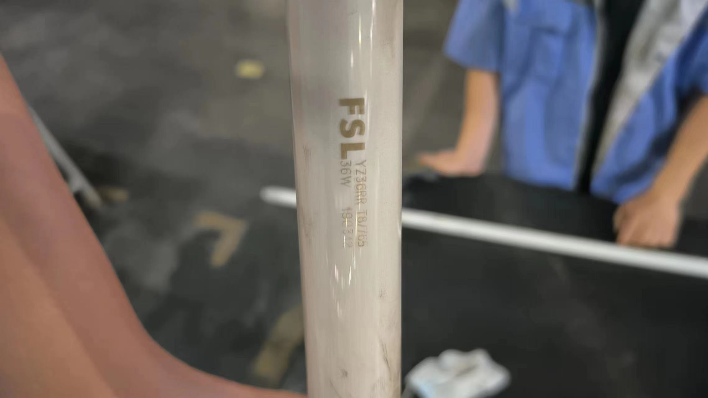 间接物料
13 |  | 座椅 | 熨斗 |  |  |  |  |  | 2个 | ￥200.00 | 300 | 熨烫布面、褶皱 | 2022-09-15 | 间接物料 | 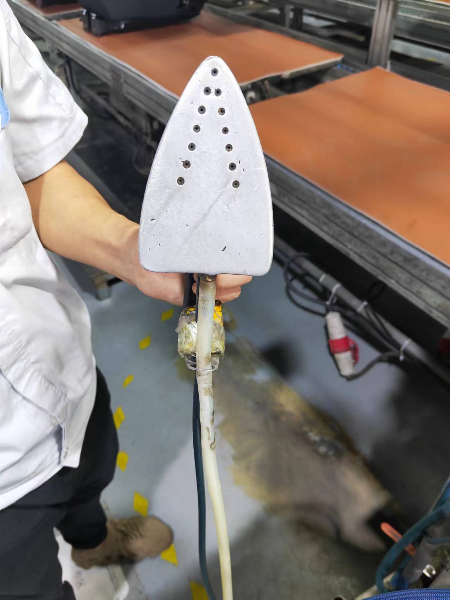
18 |  |  |  |  |  |  |  | 合计费用 |  | ￥20,543.00
备注 | 本申请单一式三联: 仓库第一联 采购第二联 统计第三联
表单No.GR-42-01-01（B/0） A4(210mm×297mm)

10.24
 |  | 河北光华荣昌汽车部件有限公司 采 购 申 请 单 |  |  |  |  |  |  | 编制 |  | 审核 |  | 审定 |  | 批准
 |  |  |  |  |  |  |  |  | 米芝霖

申购部门：制造部 |  |  |  |  | 申购类型： 周期采购 紧急采购 |  |  |  |  |  | 申购时间：2022.10.24
序号 | 物料编码 | QAD编码 | 物料名称 | 规格型号 | 生产计划 |  | 现存库存 |  | 申购 |  |  | 物品用途 | 要求到货时间 | 直接/间接物料 | 备注
 |  |  |  |  | 日销耗量 （单位） | 月需求量 （单位） | 剩余数量 （单位） | 可使用周期（天） | 申购数量 （单位） | 总价预估（元） | 可使用周期（天）
1 |  | 座椅车间 | 熨烫机熨斗保护罩 | 8cm*13cm | / | 1 | 0 | 0 | 3 | ￥28.50 | 90 | 保护面套不被烫坏破损 | 2022.11.1 | 直接物料
2 |  |  | 气管接头 | 4mm直径 | / | 5 | 0 | 0 | 20 | ￥10.00 | 60 | 生产使用 | 2022.11.1 | 直接物料
3 |  |  | 香槟锤 | 小 | / | 1 | 0 | 0 | 2 | ￥76.00 | 60 | 生产使用 | 2022.11.1 | 直接物料
4 |  |  | 大剪刀 |  | / | 1 | 0 | 0 | 2 | ￥21.00 | 90 | 生产使用 | 2022.11.1 | 直接物料
5 |  |  | 一字螺丝刀 | 5寸 | / | 2 | 1 | 10 | 3 | ￥13.50 | 60 | 生产使用 | 2022.11.1 | 直接物料
6 |  |  | 加长套筒 | 14#（5cm左右长度） | / | 8 | 4 | 10 | 40 | ￥180.00 | 60 | 生产使用 | 2022.11.1 | 直接物料
7 |  |  | 常规套筒 | 16# | / | 6 | 2 | 10 | 40 | ￥180.00 | 60 | 生产使用 | 2022.11.1 | 直接物料
8 |  |  | 常规套筒 | 14# | / | 6 | 0 | 0 | 40 | ￥180.00 | 60 | 生产使用 | 2022.11.1 | 直接物料
9 |  |  | 十字批头 |  | 20 | 500 | 40 | 3 | 500 | ￥1,000.00 | 30 | 生产使用 | 2022.11.1 | 直接物料
10 |  | 注塑/发泡车间 | 劳保鞋 | 43码3双；40、41、42码各一双 | / | / | / | / | 6双 | ￥360.00 | 90 | 生产使用 | 2022.11.1 | 直接物料
 |  | 后视镜车间 | 长灯管 | LED 18W，长115cm | / | / | / | / | 72个 | ￥720.00 | 90 | 生产线作业及检台照明使用 | 2022.11.1 | 间接物料
 |  |  | 吊灯 | 100W节能灯泡 | / | / | / | / | 20个 | ￥500.00 | 90
 |  |  | 内六角扳手套装 | 楷达 | / | / | / | / | 2套 | ￥34.00 | 90 | 维修H6工装 | 2022.11.1 | 直接物料 | 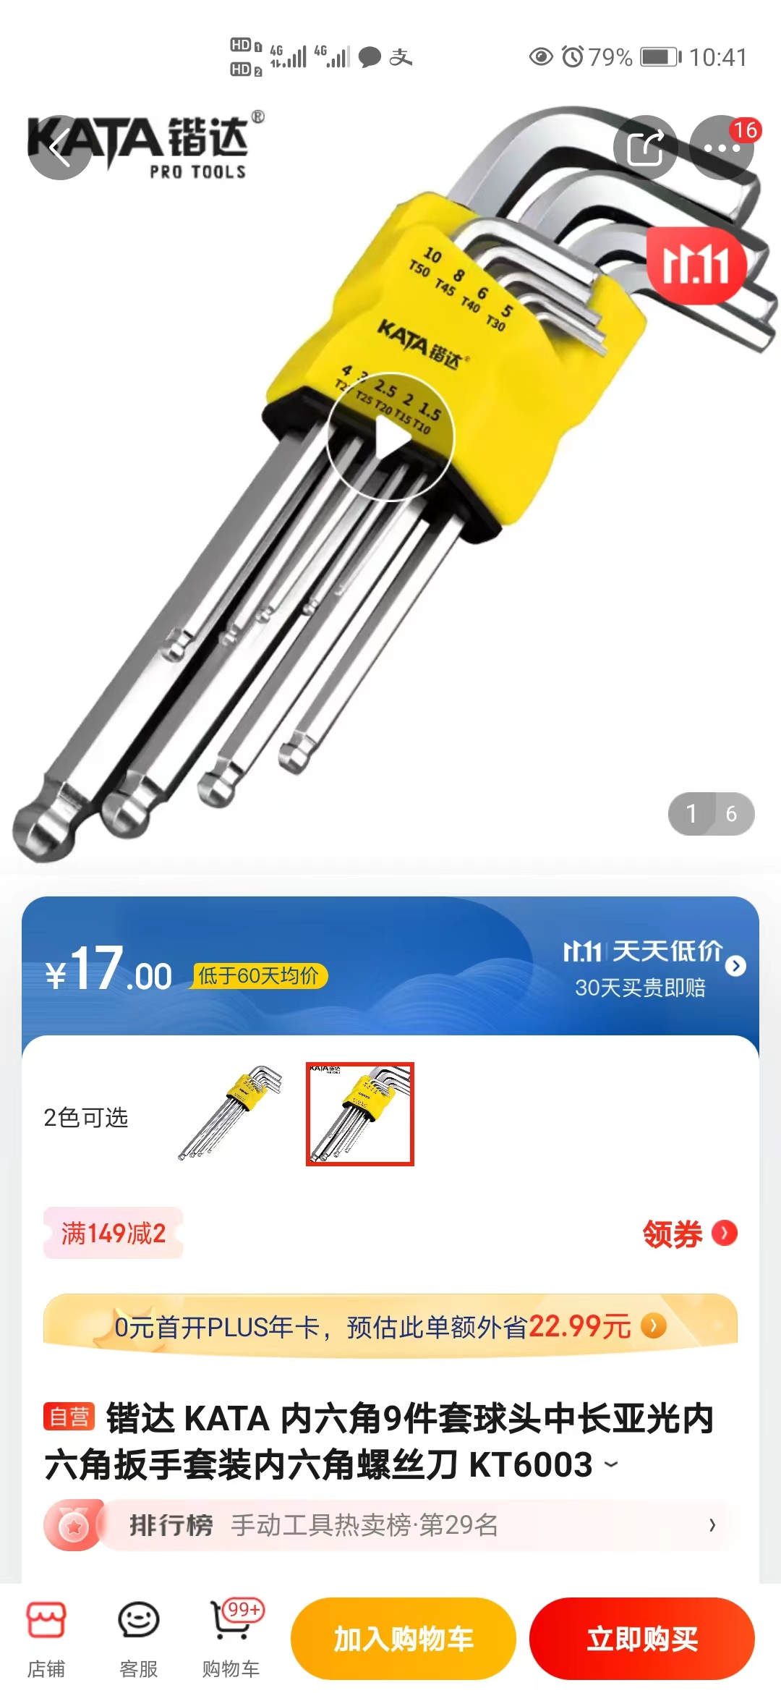
 |  |  |  |  |  |  |  |  | 合计 | ￥3,303.00
备注 | 本申请单一式三联: 仓库第一联 采购第二联 统计第三联
表单No.GR-42-01-01（B/0） A4(210mm×297mm)

10.24-具体型号
 |  | 河北光华荣昌汽车部件有限公司 采 购 申 请 单 |  |  |  | 编制 |  | 审核 | 审定 | 批准
 |  |  |  |  |  | 米芝霖

申购部门：制造部 |  |  |  |  | 申购类型： 周期采购 紧急采购 |  |  | 申购时间：2022.10.24
序号 | 物料编码 | QAD编码 | 物料名称 | 规格型号 |  |  |  |  |  | 备注

1 |  | 座椅车间 | 熨烫机熨斗保护罩 | 8cm*13cm | 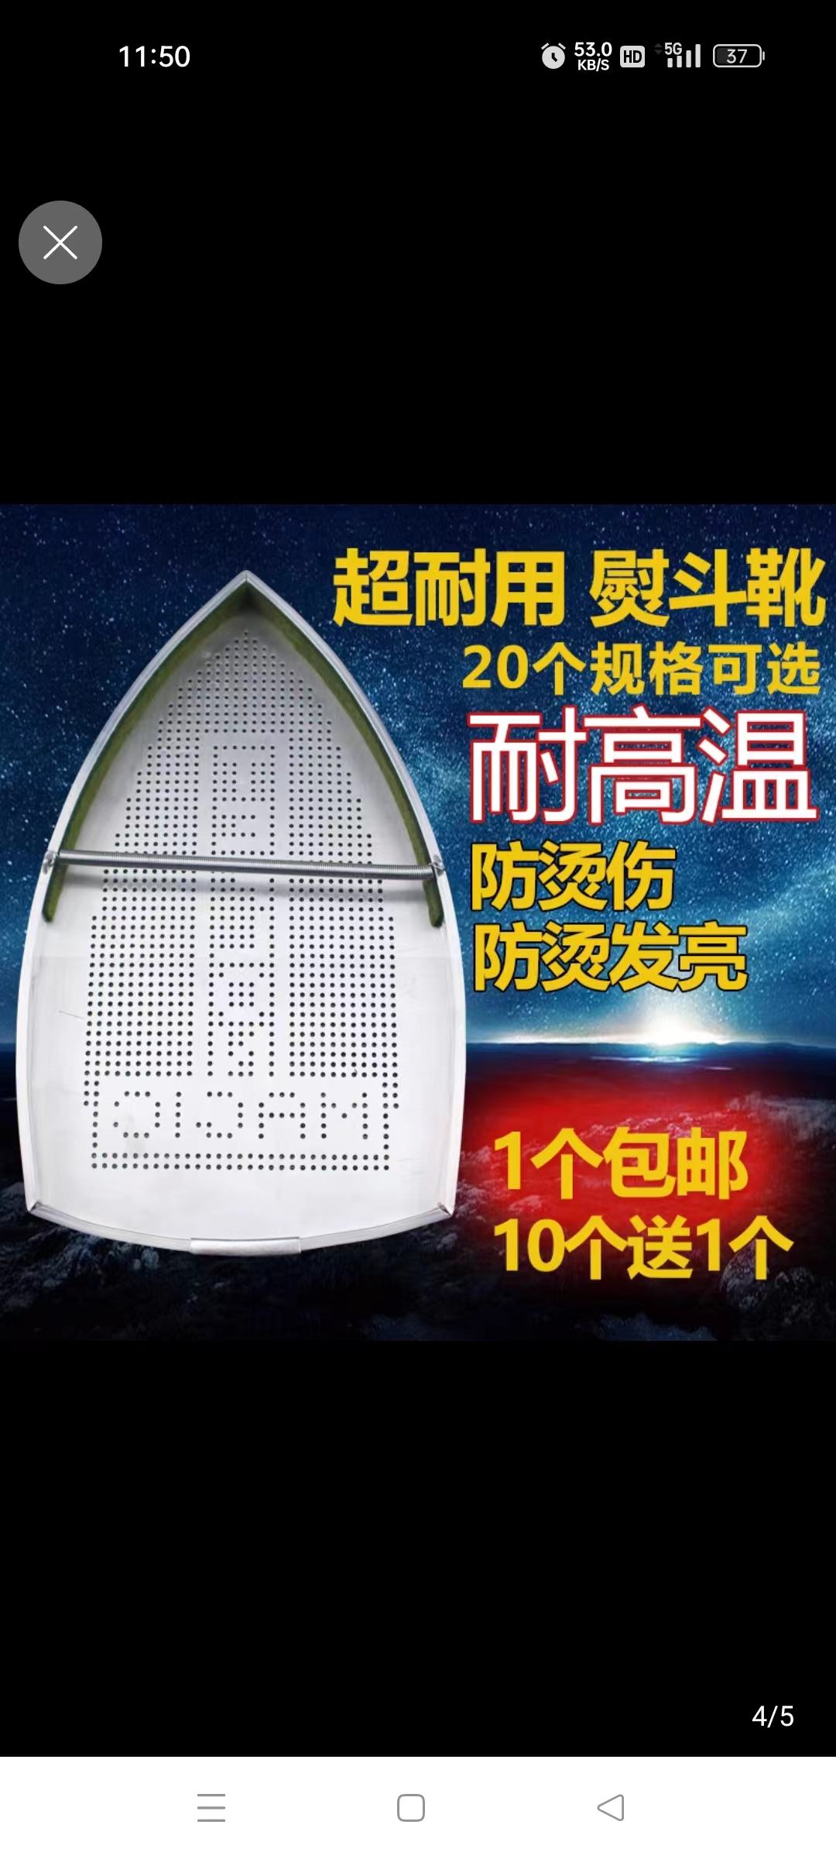
2 |  |  | 气管接头 | 4mm直径
3 |  |  | 香槟锤 | 7.5cm*27cm | 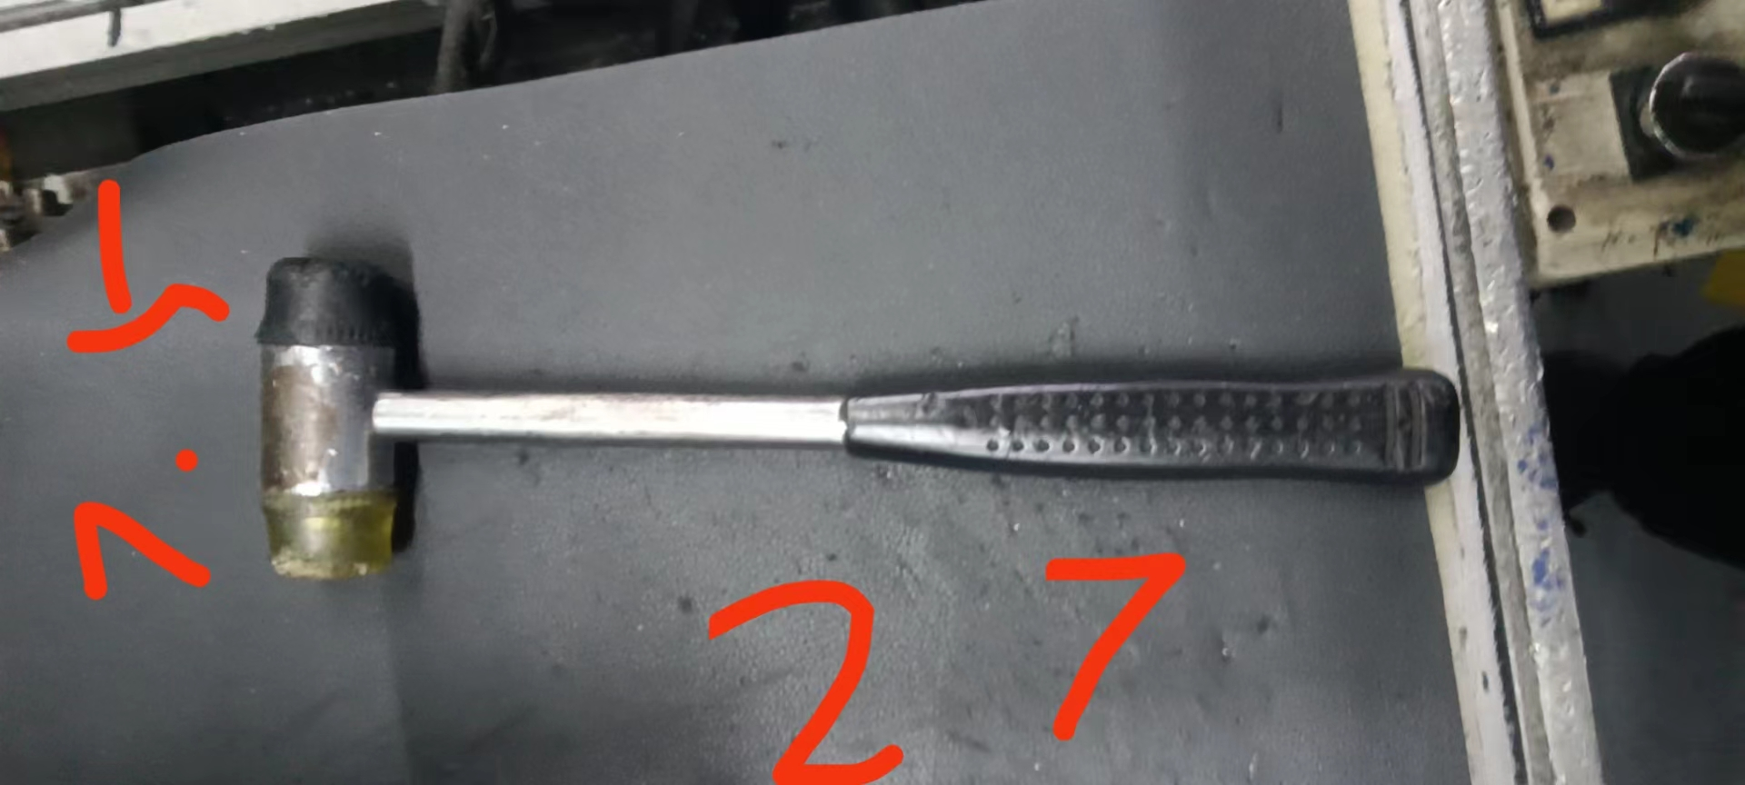
4 |  |  | 大剪刀 | 长20cm
5 |  |  | 一字螺丝刀 | 5寸 | 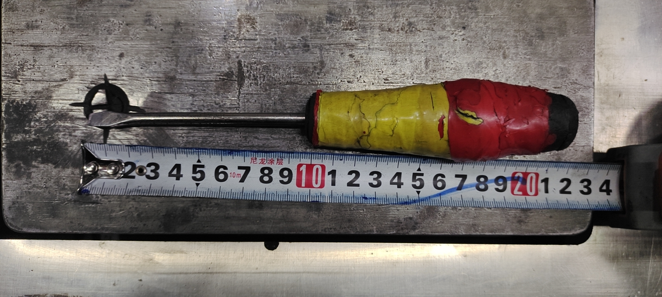
6 |  |  | 加长套筒 | 14#；8cm
7 |  |  | 常规套筒 | 16#;4cm长 | 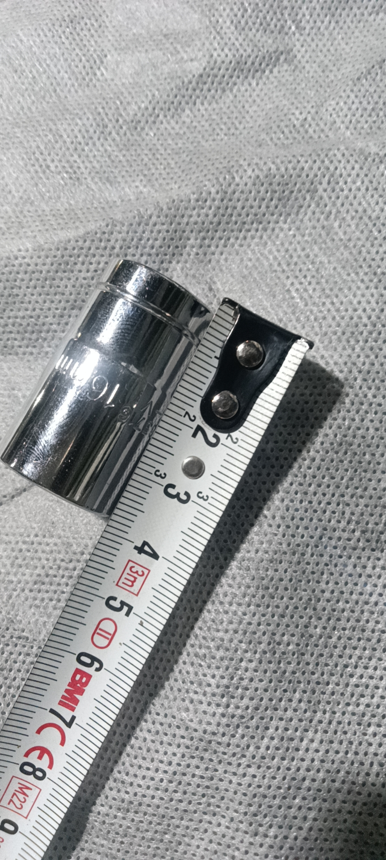
8 |  |  | 常规套筒 | 14#；4cm长
 |  |  |  |  |  | 合计 | ￥0.00
备注 | 本申请单一式三联: 仓库第一联 采购第二联 统计第三联
表单No.GR-42-01-01（B/0） A4(210mm×297mm)

10.27
 |  | 河北光华荣昌汽车部件有限公司 采 购 申 请 单 |  |  |  |  |  |  | 编制 |  | 审核 |  | 审定 |  | 批准
 |  |  |  |  |  |  |  |  | 米芝霖

申购部门：座椅车间 |  |  |  |  | 申购类型： 周期采购 紧急采购 |  |  |  |  |  | 申购时间：2022.10.27
序号 | 物料编码 | QAD编码 | 物料名称 | 规格型号 | 生产计划 |  | 现存库存 |  | 申购 |  |  | 物品用途 | 要求到货时间 | 直接/间接物料 | 备注
 |  |  |  |  | 日销耗量 （单位） | 月需求量 （单位） | 剩余数量 （单位） | 可使用周期（天） | 申购数量 （单位） | 总价预估（元） | 可使用周期（天）
1 |  |  | 绿色打包带 | 10KG |  |  |  |  | 4卷 | ￥400.00 | 1个月 | 轻卡打包使用 | 2022.10.28 | 间接
2 |  |  | 电磨 | SNJ-518/150W |  |  |  |  | 1个 | ￥73.00 | 长期 | H6生产线使用 | 2022.10.30 | 间接 | 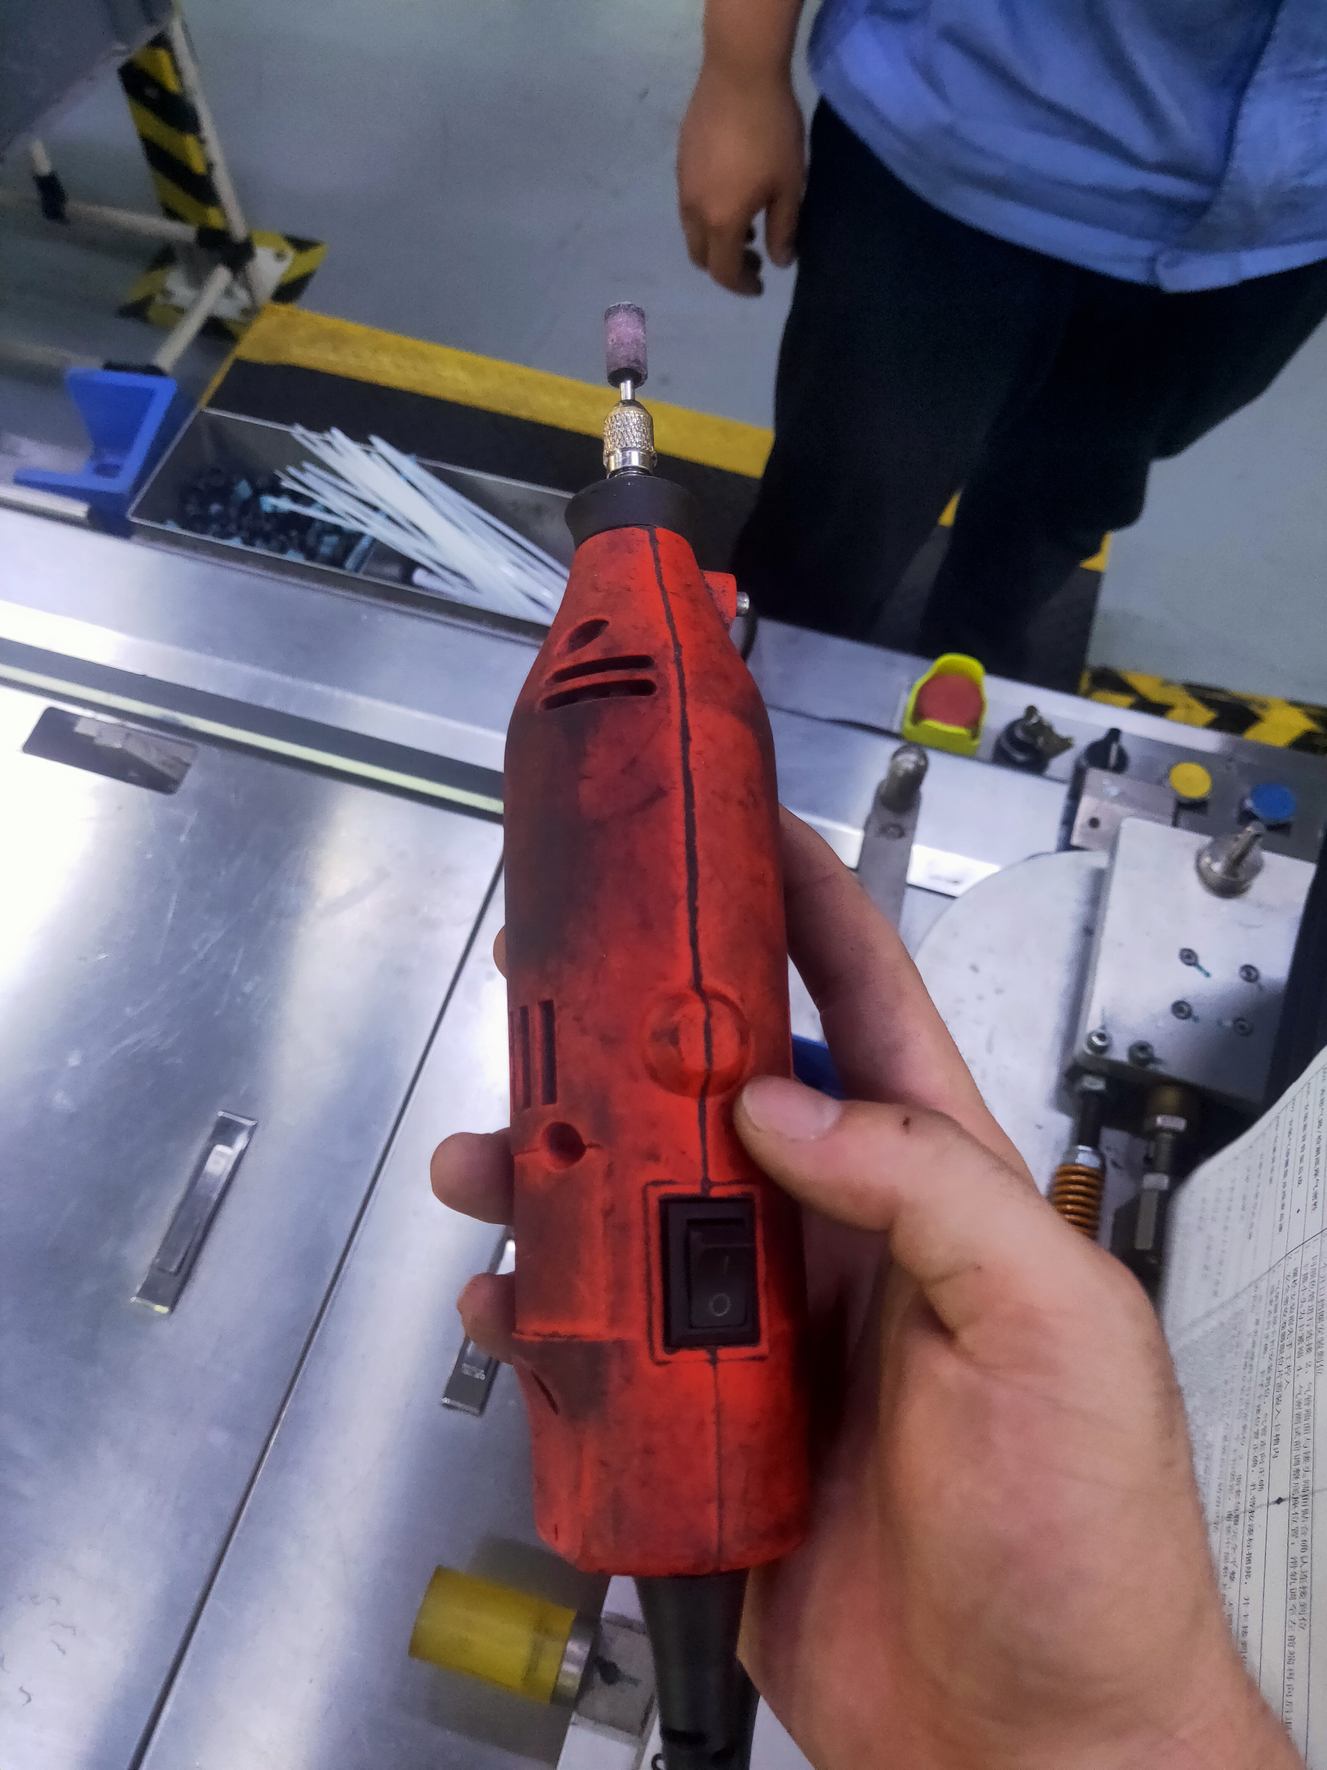

3 |  |  | 气动打包机 |  |  |  |  |  | 1台 | ￥950.00 | 长期 | 生产线打包使用 | 2022.10.31 | 间接
4
5
6
7 |  |  |  |  |  |  |  |  | 合计 | ￥1,423.00
8
备注 | 本申请单一式三联: 仓库第一联 采购第二联 统计第三联
表单No.GR-42-01-01（B/0） A4(210mm×297mm)

